チモロール点眼液0.5％「ニッテン」
製品別比較表
 |  |  |  |  | 2026年7月改訂
 | 後発品 |  | 標準品
商 品 名 | チモロール点眼液0.5％「ニッテン」
会 社 名 | ロートニッテンファーマ株式会社－ ロートニッテン株式会社
規 格 | 1mL中にチモロールマレイン酸塩をチモロールとして5.0mg含有
薬効分類 | 緑内障・高眼圧症治療剤
薬 価 | 46.30 | 円／1mL | 69.50 |  | 円／1mL
薬価差 | 23.20 |  | 円(1mL)
１瓶薬価差 | 116.00 |  | 円（5mL)
効能・効果 | 緑内障、高眼圧症 【標準品と同じ】
用法・用量 | 通常、0.25％製剤を1回1滴、1日2回点眼する。なお、十分な効果が得られない場合は0.5％製剤を用いて1回1滴、1日2回点眼する。 【標準品と同じ】
添 加 剤 | ベンザルコニウム塩化物、無水リン酸一水素ナトリウム、無水リン酸二水素ナトリウム、等張化剤 |  | リン酸二水素ナトリウム水和物、リン酸水素ナトリウム水和物、ベンザルコニウム塩化物液、ｐH調節剤
規制区分 貯 法 | 規制区分なし 室温保存 （外箱開封後は、遮光して保存すること。） |  | 規制区分なし 室温保存 （外箱開封後は、遮光して保存すること。）
製品の 性 状 | 商品名 | 性 状 |  |  | 剤形写真
 | チモロール点眼液0.5％ 「ニッテン」 | 性状：無色澄明、無菌水性点眼剤 pH：6.5～7.5 浸透圧比：0.9～1.1
 | 標準品 | 性状：無色～微黄色澄明、無菌水性点眼剤 pH：6.5～7.5 浸透圧比：約1
安定性 ＊後発品 | 加速試験(40℃、75％RH、6ヵ月、最終包装製品)： いずれの項目(性状、pH、浸透圧比、含量)も規格内
生物学的 同等性 | 〔家兎の正常眼圧に対する効果〕 チモロール点眼液0.5％「ニッテン」とチモプトール点眼液0.5％について、家兎の正常眼圧に対する眼圧下降効果を比較した結果、有意差は認められず、生物学的に同等であると判断された（t検定）。 |  |  | 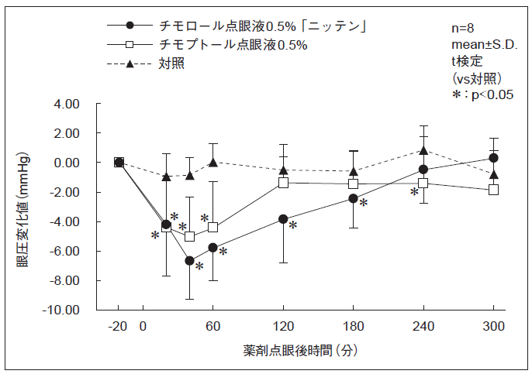
 | 〔家兎の実験的高眼圧に対する効果〕 チモロール点眼液0.5％「ニッテン」とチモプトール点眼液0.5％について、家兎のカフェイン負荷による実験的高眼圧に対する眼圧上昇抑制・下降効果を比較した結果、有意差は認められず、生物学的に同等であると判断された（t検定）。 |  |  | 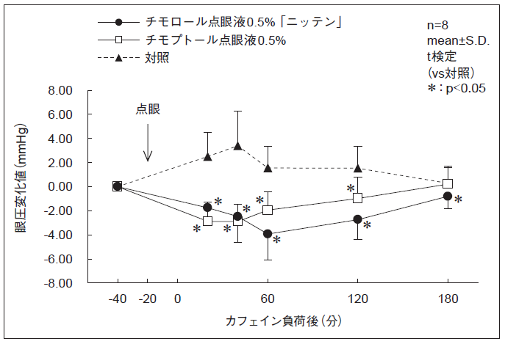
連 絡 先

